問題１３
１の目の回数 | 確率
0 | 7.6763352638E-38
1 | 7.0183636698E-36
2 | 3.2033817036E-34
3 | 9.7321786994E-33
4 | 2.2140706541E-31
5 | 4.0232826743E-30
6 | 6.0828202338E-29
7 | 7.8704245474E-28
8 | 8.8963906045E-27
9 | 8.9246331143E-26
10 | 8.0449192788E-25
11 | 6.5822066826E-24
12 | 4.9288190516E-23 |  |  | 90
13 | 3.4014267741E-22 |  |  | Z
14 | 2.1762189667E-21
15 | 1.297441022E-20
16 | 7.2401842748E-20
17 | 3.7965336029E-19
18 | 1.8771749481E-18
19 | 8.7789685543E-18
20 | 3.894099623E-17
21 | 1.6424093648E-16
22 | 6.6016324469E-16
23 | 2.5340427653E-15
24 | 9.3065737274E-15
25 | 3.275913952E-14
26 | 1.1069709234E-13
27 | 3.5961912537E-13
28 | 1.1247271625E-12
29 | 3.3908030712E-12
30 | 9.865622269E-12
31 | 2.7732855226E-11
32 | 7.5398700146E-11
33 | 1.9845199E-10
34 | 5.0613595768E-10
35 | 1.2519117974E-09
36 | 3.0055818944E-09
37 | 7.0091562326E-09
38 | 1.5889177475E-08
39 | 3.5037673406E-08
40 | 7.5205863274E-08
41 | 1.5722480127E-07
42 | 3.2033216313E-07
43 | 6.3640742044E-07
44 | 1.2335559416E-06
45 | 2.3339661625E-06
46 | 4.3127635611E-06
47 | 7.7865700768E-06
48 | 1.3742369213E-05
49 | 2.3718608088E-05
50 | 4.0050563942E-05
51 | 6.6190007636E-05
52 | 0.00010710416071
53 | 0.00016974999056
54 | 0.00026360646681
55 | 0.00040122958326
56 | 0.00059877374032
57 | 0.00087640066252
58 | 0.0012584768134
59 | 0.0017734467443
60 | 0.0024532679963
61 | 0.003332307817
62 | 0.0044456364656
63 | 0.0058267072043
64 | 0.0075044867341
65 | 0.0095001854041
66 | 0.011823823825
67 | 0.014470948562
68 | 0.017419860349
69 | 0.020629731097
70 | 0.024039951952
71 | 0.027570971051
72 | 0.031126751048
73 | 0.034598815255
74 | 0.037871676158
75 | 0.040829273724
76 | 0.043361916643
77 | 0.045373137267
78 | 0.046785853995
79 | 0.047547287423
80 | 0.047632193294
81 | 0.047044141524
82 | 0.045814765004
83 | 0.044001099608
84 | 0.041681313744
85 | 0.038949261247
86 | 0.03590837208
87 | 0.032665415652
88 | 0.029324634506
89 | 0.025982661713
90 | 0.022724518419 | 0.12887414291
91 | 0.019620855778
92 | 0.016726474879
93 | 0.01408004337
94 | 0.011704838485
95 | 0.0096102884403
96 | 0.0077940583333
97 | 0.0062444296514
98 | 0.0049427482518
99 | 0.00386575693
100 | 0.0029876778559
101 | 0.0022819604557
102 | 0.0017226564224
103 | 0.001285421852
104 | 0.00094817518476
105 | 0.00069145836603
106 | 0.00049855825583
107 | 0.00035544740803
108 | 0.00025059982603
109 | 0.00017473015393
110 | 0.00012049572953
111 | 8.219142426E-05
112 | 5.5458244175E-05
113 | 3.7018903824E-05
114 | 2.4447321197E-05
115 | 1.5974274471E-05
116 | 1.0328194701E-05
117 | 6.6080268907E-06
118 | 4.1840170265E-06
119 | 2.6219170322E-06
120 | 1.6262128259E-06
121 | 9.9838331697E-07
122 | 6.0674583315E-07
123 | 3.6503407848E-07
124 | 2.1742237163E-07
125 | 1.2821707858E-07
126 | 7.4865981259E-08
127 | 4.3285842933E-08
128 | 2.4783077483E-08
129 | 1.4051977487E-08
130 | 7.8907258199E-09
131 | 4.3885170863E-09
132 | 2.4174839794E-09
133 | 1.3190997438E-09
134 | 7.1298888073E-10
135 | 3.8176970757E-10
136 | 2.0251439319E-10
137 | 1.0643092197E-10
138 | 5.5418999742E-11
139 | 2.8592330802E-11
140 | 1.4617099727E-11
141 | 7.4048124248E-12
142 | 3.7173052314E-12
143 | 1.8493686366E-12
144 | 9.1184148053E-13
145 | 4.4558953137E-13
146 | 2.1581880433E-13
147 | 1.03609805E-13
148 | 4.9304665891E-14
149 | 2.3257809797E-14
150 | 1.0875794867E-14
151 | 5.0417592099E-15
152 | 2.3171242985E-15
153 | 1.0557951986E-15
154 | 4.7696870289E-16
155 | 2.1364681069E-16
156 | 9.4888922332E-17
157 | 4.1789115931E-17
158 | 1.8249677211E-17
159 | 7.9032744075E-18
160 | 3.3941740982E-18
161 | 1.4456109735E-18
162 | 6.1062403554E-19
163 | 2.558091928E-19
164 | 1.0629005659E-19
165 | 4.3804386959E-20
166 | 1.7906268335E-20
167 | 7.2605399409E-21
168 | 2.9202681905E-21
169 | 1.165145043E-21
170 | 4.6116244981E-22
171 | 1.8107464612E-22
172 | 7.0534891223E-23
173 | 2.7258735832E-23
174 | 1.045142006E-23
175 | 3.9758055087E-24
176 | 1.5006084103E-24
177 | 5.6197118837E-25
178 | 2.0882235972E-25
179 | 7.6995953865E-26
180 | 2.8170741851E-26
181 | 1.0227735794E-26
182 | 3.6848749839E-27
183 | 1.3174650606E-27
184 | 4.6745460613E-28
185 | 1.6460177637E-28
186 | 5.752212615E-29
187 | 1.9950378359E-29
188 | 6.8674174747E-30
189 | 2.3462378674E-30
190 | 7.9560396857E-31
191 | 2.6777994454E-31
192 | 8.9459222545E-32
193 | 2.9665234419E-32
194 | 9.7646242896E-33
195 | 3.190492625E-33
196 | 1.0348172144E-33
197 | 3.331826274E-34
198 | 1.0649343719E-34
199 | 3.3790451713E-35
200 | 1.064399229E-35
201 | 3.3286116613E-36
202 | 1.033423281E-36
203 | 3.1853581778E-37
204 | 9.7479098299E-38
205 | 2.9617342758E-38
206 | 8.9344966019E-39
207 | 2.6760327986E-39
208 | 7.9582568805E-40
209 | 2.3499432484E-40
210 | 6.8899696602E-41
211 | 2.0058814854E-41
212 | 5.7986735662E-42
213 | 1.6645421102E-42
214 | 4.7447228375E-43
215 | 1.3430245374E-43
216 | 3.7750359021E-44
217 | 1.0537295737E-44
218 | 2.9208886611E-45
219 | 8.0405415198E-46
220 | 2.1980960908E-46
221 | 5.9676816945E-47
222 | 1.6090467375E-47
223 | 4.3086581438E-48
224 | 1.1458612538E-48
225 | 3.026528772E-49
226 | 7.9393769935E-50
227 | 2.068534975E-50
228 | 5.352787874E-51
229 | 1.3757633213E-51
230 | 3.5120417706E-52
231 | 8.9049915024E-53
232 | 2.242697983E-53
233 | 5.6101825695E-54
234 | 1.3939830927E-54
235 | 3.4404689096E-55
236 | 8.43456361E-56
237 | 2.0539865572E-56
238 | 4.9685269061E-57
239 | 1.1938719762E-57
240 | 2.8496587052E-58
241 | 6.7567485601E-59
242 | 1.5914655699E-59
243 | 3.7237113277E-60
244 | 8.6552306621E-61
245 | 1.9985255639E-61
246 | 4.5843066072E-62
247 | 1.0446598052E-62
248 | 2.3649268632E-63
249 | 5.3187110177E-64
250 | 1.1883520045E-64
251 | 2.6377762195E-65
252 | 5.8168647924E-66
253 | 1.2743893503E-66
254 | 2.7738395871E-67
255 | 5.9983309838E-68
256 | 1.2887039223E-68
257 | 2.750763236E-69
258 | 5.83356766E-70
259 | 1.2291356018E-70
260 | 2.5730805731E-71
261 | 5.3517822538E-72
262 | 1.1059571833E-72
263 | 2.2707866121E-73
264 | 4.6325029912E-74
265 | 9.3898712921E-75
266 | 1.8910857865E-75
267 | 3.7841952069E-76
268 | 7.524012858E-77
269 | 1.4864220835E-77
270 | 2.9177914972E-78
271 | 5.6910008116E-79
272 | 1.1029303044E-79
273 | 2.1239055573E-80
274 | 4.0639903E-81
275 | 7.7268594794E-82
276 | 1.459784529E-82
277 | 2.7403897295E-83
278 | 5.1118266794E-84
279 | 9.4750704451E-85
280 | 1.745153281E-85
281 | 3.1939765183E-86
282 | 5.8087009628E-87
283 | 1.0497299065E-87
284 | 1.8850783531E-88
285 | 3.3638490913E-89
286 | 5.9648672698E-90
287 | 1.0510517738E-90
288 | 1.8403833142E-91
289 | 3.2022487721E-92
290 | 5.5368931971E-93
291 | 9.5135621944E-94
292 | 1.6243802377E-94
293 | 2.7561400425E-95
294 | 4.6471360289E-96
295 | 7.7864845811E-97
296 | 1.2964947782E-97
297 | 2.1452342651E-98
298 | 3.5273986238E-99
299 | 5.7638333938E-100
300 | 9.3593675586E-101
301 | 1.5102918699E-101
302 | 2.4218966126E-102
303 | 3.8595052101E-103
304 | 6.1120923674E-104
305 | 9.6190306111E-105
306 | 1.5043768696E-105
307 | 2.3381194716E-106
308 | 3.6112884232E-107
309 | 5.542985467E-108
310 | 8.4549686156E-109
311 | 1.2816443009E-109
312 | 1.93068212E-110
313 | 2.8902954603E-111
314 | 4.2999391061E-112
315 | 6.3572795855E-113
316 | 9.3404876369E-114
317 | 1.3638206374E-114
318 | 1.978949083E-115
319 | 2.8536569849E-116
320 | 4.0893923757E-117
321 | 5.8237897651E-118
322 | 8.2421869346E-119
323 | 1.1592284145E-119
324 | 1.6202619374E-120
325 | 2.2505616361E-121
326 | 3.1066034854E-122
327 | 4.2615705305E-123
328 | 5.8095451918E-124
329 | 7.8705084665E-125
330 | 1.0596225684E-125
331 | 1.4177082271E-126
332 | 1.884990715E-127
333 | 2.4906784222E-128
334 | 3.2704802208E-129
335 | 4.2676628894E-130
336 | 5.5341716891E-131
337 | 7.1317854747E-132
338 | 9.1332671126E-133
339 | 1.1623458356E-133
340 | 1.4700256157E-134
341 | 1.8475395254E-135
342 | 2.307495063E-136
343 | 2.8639463922E-137
344 | 3.5323591299E-138
345 | 4.3295167804E-139
346 | 5.2733585888E-140
347 | 6.3827395023E-141
348 | 7.6771045738E-142
349 | 9.1760725974E-143
350 | 1.0898927044E-143
351 | 1.2864016454E-144
352 | 1.5088071247E-145
353 | 1.7585449289E-146
354 | 2.0367328272E-147
355 | 2.3440868756E-148
356 | 2.6808377189E-149
357 | 3.0466503088E-150
358 | 3.4405508275E-151
359 | 3.8608648363E-152
360 | 4.3051707103E-153
361 | 4.7702722552E-154
362 | 5.2521939984E-155
363 | 5.7462020132E-156
364 | 6.2468522671E-157
365 | 6.7480674197E-158
366 | 7.2432417658E-159
367 | 7.7253726891E-160
368 | 8.1872156217E-161
369 | 8.6214581846E-162
370 | 9.0209079847E-163
371 | 9.3786875467E-164
372 | 9.6884291477E-165
373 | 9.9444619363E-166
374 | 1.0141983717E-166
375 | 1.0277210166E-167
376 | 1.0347495038E-168
377 | 1.0351416029E-169
378 | 1.0288822432E-170
379 | 1.0160842357E-171
380 | 9.9698490796E-173
381 | 9.7193879291E-174
382 | 9.4140668423E-175
383 | 9.0594153126E-176
384 | 8.6617177654E-177
385 | 8.2278283783E-178
386 | 7.7649749684E-179
387 | 7.280559771E-180
388 | 6.7819647352E-181
389 | 6.2763683925E-182
390 | 5.7705804634E-183
391 | 5.2708992176E-184
392 | 4.7829952812E-185
393 | 4.3118241721E-186
394 | 3.861568421E-187
395 | 3.4356087941E-188
396 | 3.0365229241E-189
397 | 2.6661086487E-190
398 | 2.3254285773E-191
399 | 2.0148718786E-192
400 | 1.7342290098E-193
401 | 1.4827750708E-194
402 | 1.2593576472E-195
403 | 1.0624853599E-196
404 | 8.9041382706E-198
405 | 7.4122632517E-199
406 | 6.1290705987E-200
407 | 5.0340558796E-201
408 | 4.1069153359E-202
409 | 3.3279928674E-203
410 | 2.6786284055E-204
411 | 2.1414130457E-205
412 | 1.7003591799E-206
413 | 1.340995825E-207
414 | 1.0504004564E-208
415 | 8.1717901258E-210
416 | 6.3140548706E-211
417 | 4.8453178863E-212
418 | 3.692774739E-213
419 | 2.7950766862E-214
420 | 2.1010610464E-215
421 | 1.5684880564E-216
422 | 1.1628262842E-217
423 | 8.5611661585E-219
424 | 6.2593431819E-220
425 | 4.5445987472E-221
426 | 3.2766221685E-222
427 | 2.3459255405E-223
428 | 1.6678309083E-224
429 | 1.1774230855E-225
430 | 8.253696712E-227
431 | 5.7450325142E-228
432 | 3.9706077892E-229
433 | 2.7247984829E-230
434 | 1.8565940946E-231
435 | 1.2560209639E-232
436 | 8.4365759368E-234
437 | 5.6262225927E-235
438 | 3.7251245477E-236
439 | 2.4486663151E-237
440 | 1.5979932771E-238
441 | 1.0353050062E-239
442 | 6.6588783527E-241
443 | 4.2517185226E-242
444 | 2.6949438512E-243
445 | 1.6956950075E-244
446 | 1.0591304499E-245
447 | 6.5666764871E-247
448 | 4.0413538329E-248
449 | 2.4687875785E-249
450 | 1.4969473889E-250
451 | 9.009186059E-252
452 | 5.3815934423E-253
453 | 3.1906009687E-254
454 | 1.8774146669E-255
455 | 1.0963865873E-256
456 | 6.3543708848E-258
457 | 3.6549054167E-259
458 | 2.0862373402E-260
459 | 1.1817466415E-261
460 | 6.6427373326E-263
461 | 3.7052764793E-264
462 | 2.0508487625E-265
463 | 1.1263532235E-266
464 | 6.1380702141E-268
465 | 3.3188951081E-269
466 | 1.7805231267E-270
467 | 9.4772414817E-272
468 | 5.0047703795E-273
469 | 2.6220545394E-274
470 | 1.3628307788E-275
471 | 7.0270316167E-277
472 | 3.5943351792E-278
473 | 1.8237641501E-279
474 | 9.1792830944E-281
475 | 4.5827398306E-282
476 | 2.2693639617E-283
477 | 1.1146321944E-284
478 | 5.4299177434E-286
479 | 2.6234615998E-287
480 | 1.2570753499E-288
481 | 5.9736280365E-290
482 | 2.8150766384E-291
483 | 1.3155341877E-292
484 | 6.0961885322E-294
485 | 2.8011941415E-295
486 | 1.2762642326E-296
487 | 5.7654647058E-298
488 | 2.5823070843E-299
489 | 1.1466861724E-300
490 | 5.0480936452E-302
491 | 2.2031249543E-303
492 | 9.5315220146E-305
493 | 4.0876999657E-306
494 | 1.7376862202E-307
495 | 0
496 | 0
497 | 0
498 | 0
499 | 0
500 | 0
501 | 0
502 | 0
503 | 0
504 | 0
505 | 0
506 | 0
507 | 0
508 | 0
509 | 0
510 | 0
511 | 0
512 | 0
513 | 0
514 | 0
515 | 0
516 | 0
517 | 0
518 | 0
519 | 0
520 | 0
521 | 0
522 | 0
523 | 0
524 | 0
525 | 0
526 | 0
527 | 0
528 | 0
529 | 0
530 | 0
531 | 0
532 | 0
533 | 0
534 | 0
535 | 0
536 | 0
537 | 0
538 | 0
539 | 0
540 | 0
541 | 0
542 | 0
543 | 0
544 | 0
545 | 0
546 | 0
547 | 0
548 | 0
549 | 0
550 | 0
551 | 0
552 | 0
553 | 0
554 | 0
555 | 0
556 | 0
557 | 0
558 | 0
559 | 0
560 | 0
561 | 0
562 | 0
563 | 0
564 | 0
565 | 0
566 | 0
567 | 0
568 | 0
569 | 0
570 | 0
571 | 0
572 | 0
573 | 0
574 | 0
575 | 0
576 | 0
577 | 0
578 | 0
579 | 0
580 | 0
581 | 0
582 | 0
583 | 0
584 | 0
585 | 0
586 | 0
587 | 0
588 | 0
589 | 0
590 | 0
591 | 0
592 | 0
593 | 0
594 | 0
595 | 0
596 | 0
597 | 0
598 | 0
599 | 0
600 | 0
601 | 0
602 | 0
603 | 0
604 | 0
605 | 0
606 | 0
607 | 0
608 | 0
609 | 0
610 | 0
611 | 0
612 | 0
613 | 0
614 | 0
615 | 0
616 | 0
617 | 0
618 | 0
0 | 7.6763352638E-38
1 | 7.0183636698E-36
2 | 3.2033817036E-34
3 | 9.7321786994E-33
4 | 2.2140706541E-31
5 | 4.0232826743E-30
6 | 6.0828202338E-29
7 | 7.8704245474E-28
8 | 8.8963906045E-27
9 | 8.9246331143E-26
10 | 8.0449192788E-25
11 | 6.5822066826E-24
12 | 4.9288190516E-23
13 | 3.4014267741E-22
14 | 2.1762189667E-21
15 | 1.297441022E-20
16 | 7.2401842748E-20
17 | 3.7965336029E-19
18 | 1.8771749481E-18
19 | 8.7789685543E-18
20 | 3.894099623E-17
21 | 1.6424093648E-16
22 | 6.6016324469E-16
23 | 2.5340427653E-15
24 | 9.3065737274E-15
25 | 3.275913952E-14
26 | 1.1069709234E-13
27 | 3.5961912537E-13
28 | 1.1247271625E-12
29 | 3.3908030712E-12
30 | 9.865622269E-12
31 | 2.7732855226E-11
32 | 7.5398700146E-11
33 | 1.9845199E-10
34 | 5.0613595768E-10
35 | 1.2519117974E-09
36 | 3.0055818944E-09
37 | 7.0091562326E-09
38 | 1.5889177475E-08
39 | 3.5037673406E-08
40 | 7.5205863274E-08
41 | 1.5722480127E-07
42 | 3.2033216313E-07
43 | 6.3640742044E-07
44 | 1.2335559416E-06
45 | 2.3339661625E-06
46 | 4.3127635611E-06
47 | 7.7865700768E-06
48 | 1.3742369213E-05
49 | 2.3718608088E-05
...
619 | 0
620 | 0
621 | 0
622 | 0
623 | 0
624 | 0
625 | 0
626 | 0
627 | 0
628 | 0
629 | 0
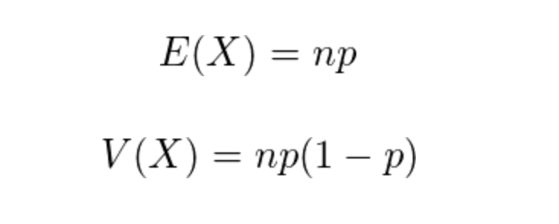
630 | 0
631 | 0 |  | 80
632 | 0 |  | 70
633 | 0 |  | 8.3666002653
634 | 0
635 | 0
636 | 0
637 | 0
638 | 0
639 | 0
640 | 0

問題１２
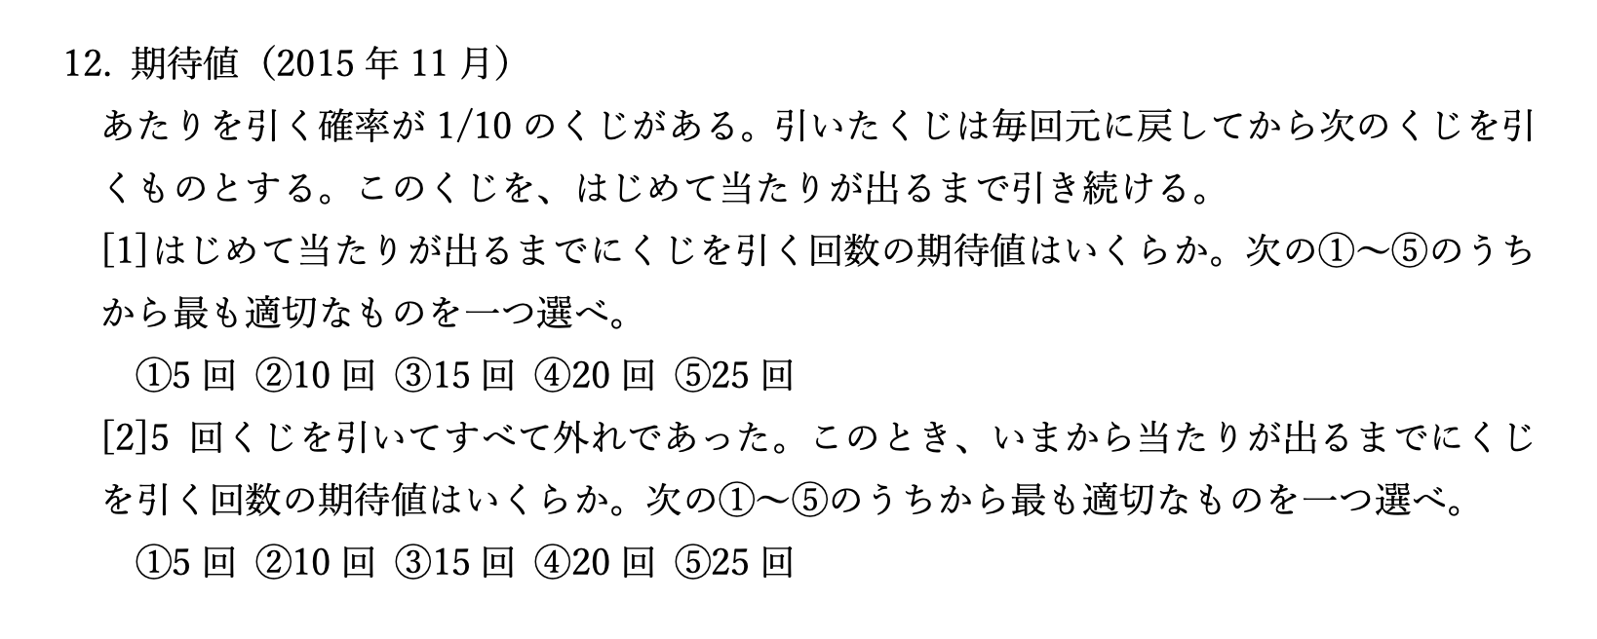

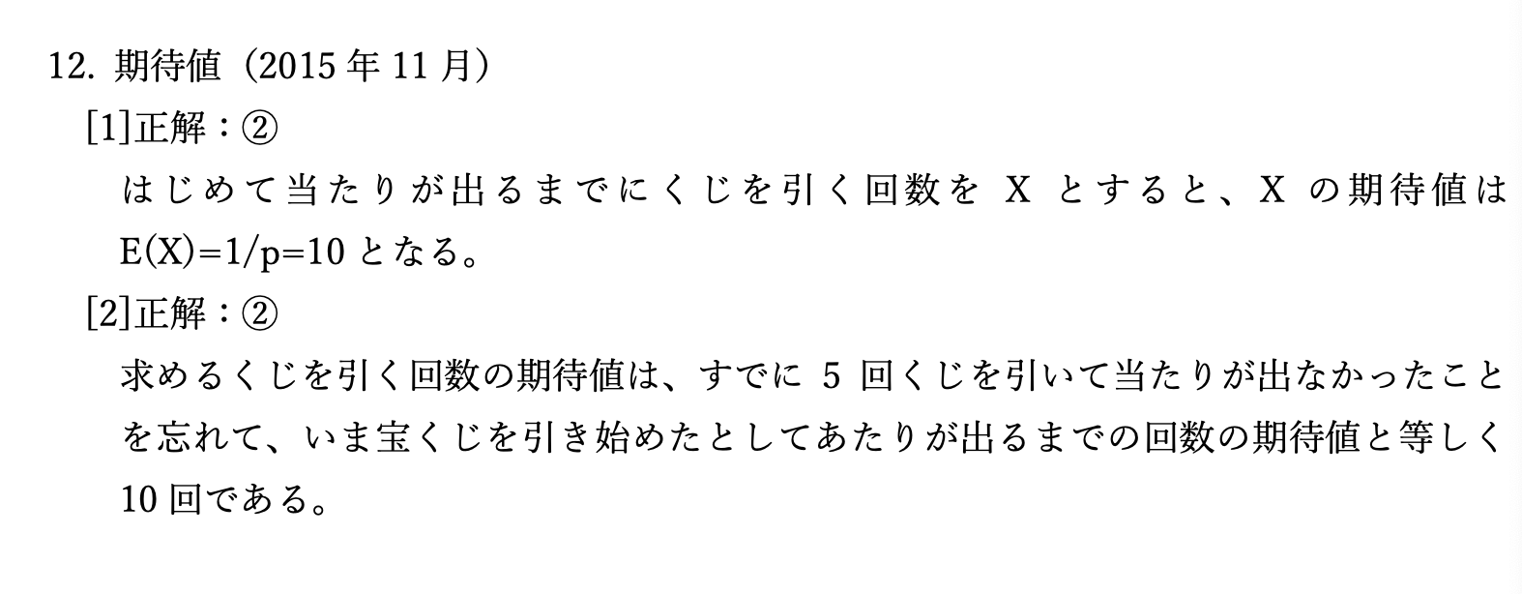

二項分布とポアソン分布
二項分布 |  | ポアソン分布
回数 | 確率 | 回数
0 | 0.011529215046 | 0 | 0.018315638889
1 | 0.05764607523 | 1 | 0.073262555555
2 | 0.13690942867 | 2 | 0.14652511111
3 | 0.20536414301 | 3 | 0.19536681481
4 | 0.21819940195 | 4 | 0.19536681481
5 | 0.17455952156 | 5 | 0.15629345185
6 | 0.10909970097 | 6 | 0.10419563457
7 | 0.054549850487 | 7 | 0.05954036261
8 | 0.02216087676 | 8 | 0.029770181305
9 | 0.0073869589201 | 9 | 0.013231191691
10 | 0.002031413703 | 10 | 0.0052924766764
11 | 0.0004616849325 | 11 | 0.0019245369732
12 | 8.6565924844E-05 | 12 | 0.00064151232441
13 | 1.3317834591E-05 | 13 | 0.00019738840751
14 | 1.6647293239E-06 | 14 | 5.6396687861E-05
15 | 1.6647293239E-07 | 15 | 1.5039116763E-05
16 | 1.3005697843E-08 | 16 | 3.7597791907E-06
17 | 7.650410496E-10 | 17 | 8.8465392723E-07
18 | 3.18767104E-11 | 18 | 1.9658976161E-07
19 | 8.388608E-13 | 19 | 4.1387318233E-08
20 | 1.048576E-14 | 20 | 8.2774636466E-09

Sheet5
車の数 | 観測度数 | 相対度数 | XP
0 | 68 | 0.34 | 0
1 | 81 | 0.405 | 0.405
2 | 38 | 0.19 | 0.38
3 | 9 | 0.045 | 0.135
4 | 4 | 0.02 | 0.08
 | 200 |  | 1

車の数 | ポアソン確率 | 期待される台数
0 | 0.36787944117 | 73.575888234
1 | 0.36787944117 | 73.575888234
2 | 0.18393972059 | 36.787944117
3 | 0.061313240195 | 12.262648039
4 | 0.015328310049 | 3.0656620098

 | 0 | 73.575888234
 | 1 | 73.575888234
 | 2 | 36.787944117
 | 3 | 12.262648039
 | 4 | 3.0656620098

問題８
人 | 度数 | 確率 | XP
0 | 55 | 0.11 | 0
1 | 144 | 0.288 | 0.288
2 | 140 | 0.28 | 0.56
3 | 95 | 0.19 | 0.57
4 | 45 | 0.09 | 0.36
5 | 15 | 0.03 | 0.15
6 | 6 | 0.012 | 0.072

 |  |  | 2

$$P\left(X=k\right)=\frac{λ^{k}e^{−λ}}{k!}$$
 | 2.7182818285
 | 2.7182818285
 | 7.3890560989

